List1
 |  | Českomoravská střelecká jednota z.s.
 |  | 18.12.2021- HALDA

 |  | VÁNOČNÍ POHODA

Jméno | Příjmení | VOLBA | NÁSTŘ | ROZDÍL | Rozdíl | Pořadí

 | Novák | 208 | 200 | 8 | 8 | 9
 | BERÁNEK | 183 | 199 | -16 | 16 | 15
 | Šmíd | 184 | 190 | -6 | 6 | 6
 | VOŘÍŠEK | 180 | 188 | -8 | 8 | 10
 | Motyčka | 190 | 186 | 4 | 4 | III
 | KOUKAL | 200 | 186 | 14 | 14 | 11
 | RYBA st. | 155 | 179 | -24 | 24 | 17
 | Švejda | 183 | 176 | 7 | 7 | 8
 | HARTL | 182 | 176 | 6 | 6 | 7
 | Ryba ml. | 70 | 175 | -105 | 105 | 22
 | Fiala | 115 | 171 | -56 | 56 | 21
 | Kubini st. | 120 | 165 | -45 | 45 | 19
 | KOVAL | 164 | 164 | 0 | 0 | I
 | GABESAM | 167 | 163 | 4 | 4 | 4
 | Bahenský | 205 | 163 | 42 | 42 | 18
 | Zeman | 100 | 154 | -54 | 54 | 20
 | MARKUPOVÁ | 133 | 147 | -14 | 14 | 12
 | Podstawka | 128 | 144 | -16 | 16 | 16
 | Trnková | 120 | 135 | -15 | 15 | 14
 | Meravý | 130 | 128 | 2 | 2 | II
 | MARKUP | 113 | 127 | -14 | 14 | 13
 | Kubini ml. | 120 | 115 | 5 | 5 | 5

 | VLOŽENÝ ZÁVOD
 |  |  | SPONZOR SOUTĚŽE
1 | RYBA st. |  |  |  | 5
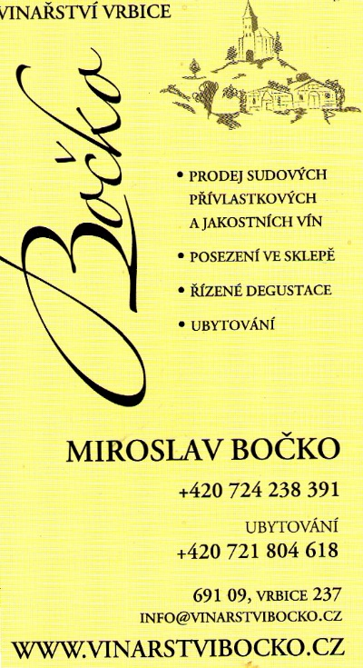
2 | Motyčka |  |  |  | 7
3 | Šmíd |  |  |  | 15
4 | MARKUP |  |  |  | 17
5 | Kubini st. |  |  |  | 24
6 | Novák |  |  |  | 29
7 | VOŘÍŠEK |  |  |  | 33
8 | Ryba ml. |  |  |  | 36
9 | GABESAM |  |  |  | 39
10 | BERÁNEK |  |  |  | 40
11 | Švejda |  |  |  | 49
12 | MARKUPOVÁ |  |  |  | 51
13 | KOVAL |  |  |  | 55
14 | KOVAL |  |  |  | 55
15 | Bahenský |  |  |  | 56
16 | Zeman |  |  |  | 73
17 | Meravý |  |  |  | 90
18 | HARTL |  |  |  | 103
19 | Kubini ml. |  |  |  | 110
20 | Podstawka |  |  |  | 120

